2.HEAT MAP
Dirección de Sistemas de Control Interno Institucional
Inventario y Mapa de Riesgos
Administración de Riesgos de
Formato FCI-DE.2 / 3-5

NO | R I E S G O | CORRUPCIÓN |  | VALORACIÓN FINAL (RIESGO RESIDUAL) |  | Selección | Siglas de las UD

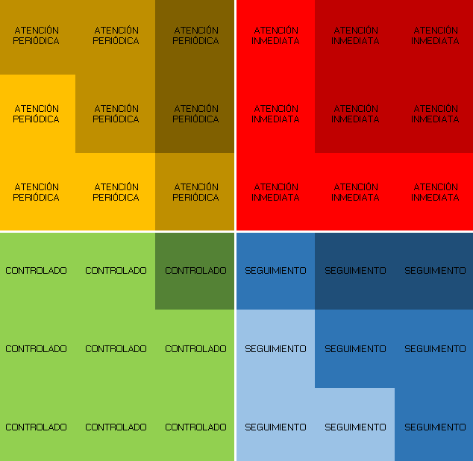
MAPA DE RIESGOS
 |  |  |  | GRADO DE IMPACTO | PROBABILIDAD DE OCURRENCIA
R1 | A | 1 | Si |  | 1 | Si | dgdp
R2 | B |  | No | 5 | 1 | No
R3 | C |  |  | 4 | 6 | Si
R4 | D | 1 | Si | 3 | 8 | Si
R5 |  |  |  | 5 | 2 | No
R6 | f |  |  | 6 | 3
R7 | g |  |  | 7 | 2
R8 |  |  |  | 3 | 4
R9 |  |  |  | 4 | 3
R10 |  |  |  | 8 | 6
R11 |  |  |  | 9 | 8
R12 |  |  |  | 8 | 8
R13 |  |  |  | 2 | 8
R14 |  |  |  | 5 | 9
R15 |  |  |  | 6 | 9
R16 |  |  |  | 4 | 10
R17 |  |  |  | 3 | 7
R18 |  |  |  | 4 | 8

